小品1
2023年“H”项目景观雕塑小品采购报价表（b）
序号 | 项目名称 | 规格材质 | 单位 | 数量 | 全费用单价限价（元） | 班组所报单价（元） | 合价（元） | 备注
1 | 不锈钢酒樽1 | 1.雕塑材质：不锈钢雕塑 2.雕塑规格：长11820mm×宽16530mm×高11600mm 3.含二次深化设计、土建基础及安装，内容有甲方确认再加工 | 套 | 1 | 200000 |  |  | 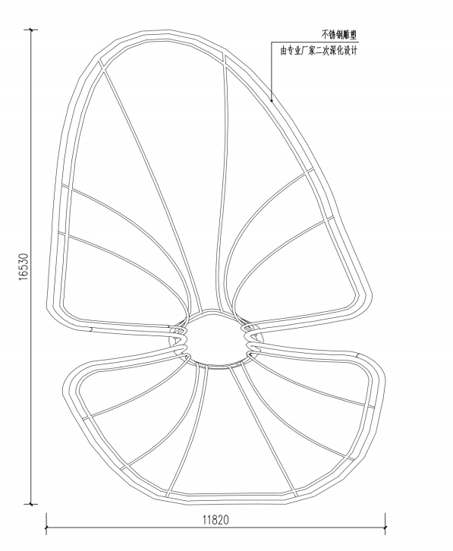 | 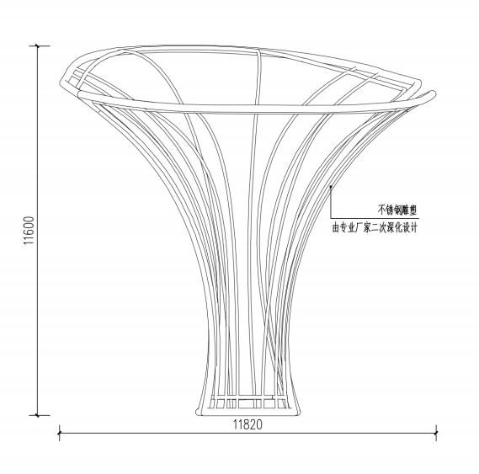 | 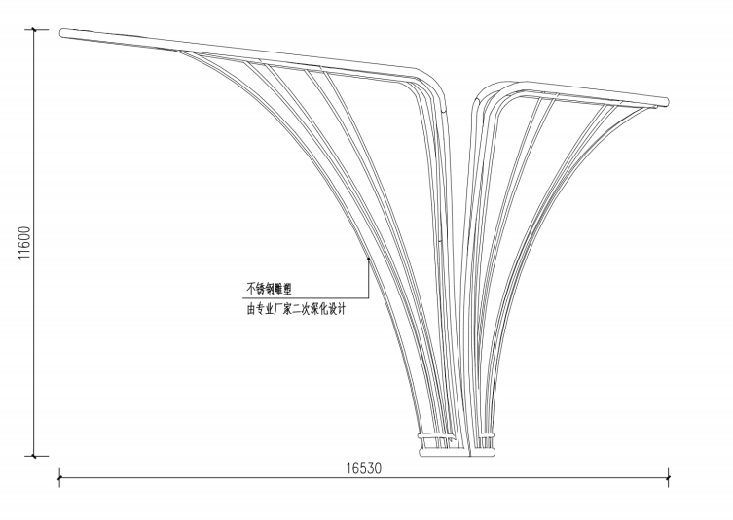 | 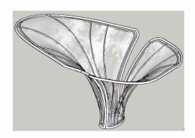
2 | 不锈钢酒樽2 | 1.雕塑材质：不锈钢雕塑 2.雕塑规格：长9090mm×宽13630mm×高7420mm 3.含二次深化设计、土建基础及安装，内容有甲方确认再加工 | 套 | 1 | 140000 |  |  | 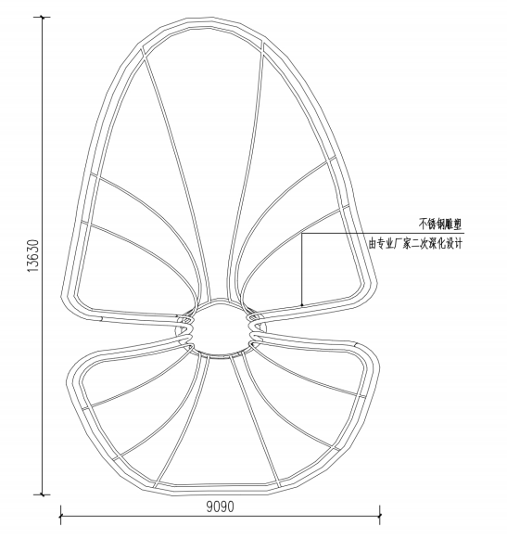 | 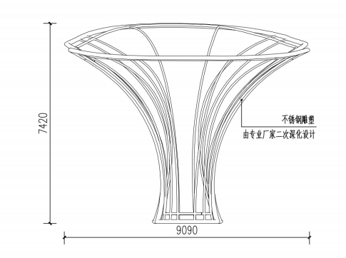 | 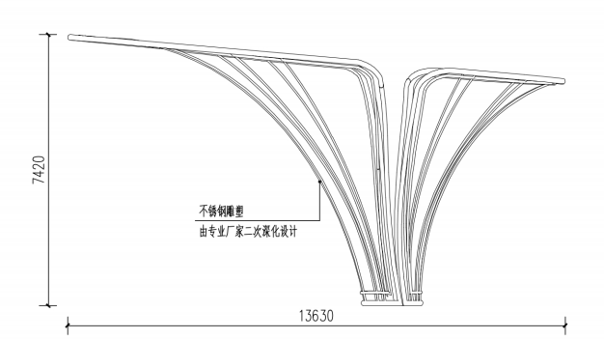 | 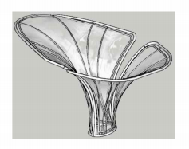
3 | 不锈钢酒樽3 | 1.雕塑材质：不锈钢雕塑 2.雕塑规格：长7800mm×宽14950mm×高7750mm 3.含二次深化设计、土建基础及安装，内容有甲方确认再加工 | 套 | 1 | 130000 |  |  | 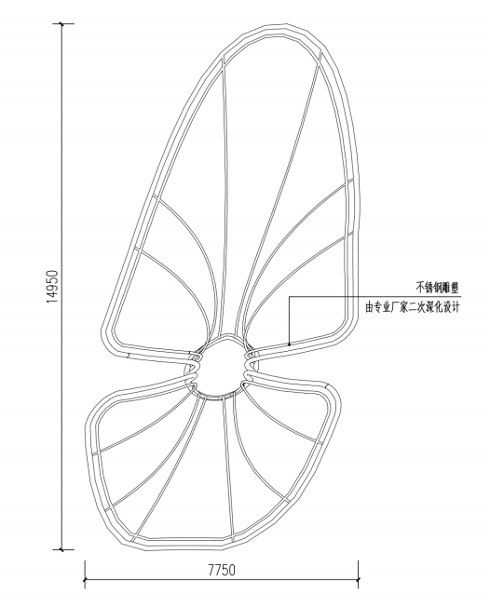 | 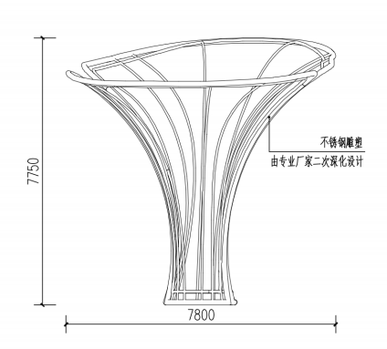 | 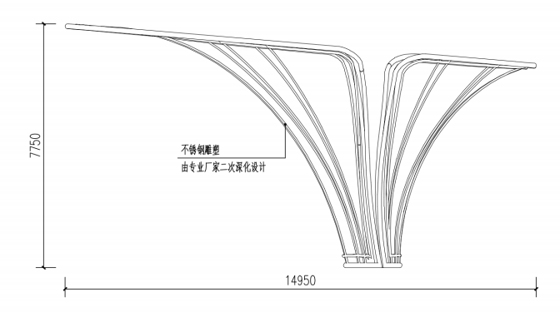 | 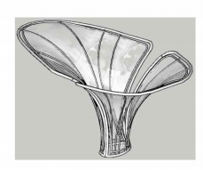
4 | 红高粱雕塑1 | 1.雕塑材质：不锈钢雕塑 2.雕塑规格：长5701mm××高4058mm 3.含二次深化设计、土建基础及安装，内容有甲方确认再加工 | 套 | 1 | 60000 |  |  | 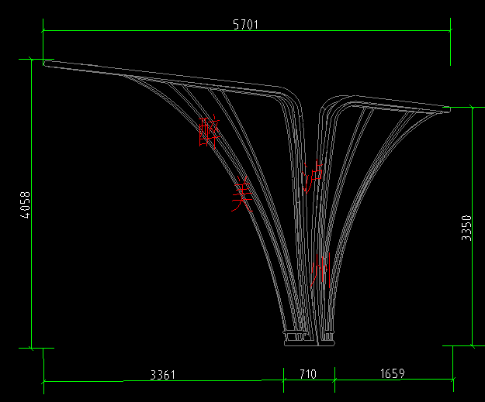
5 | 红高粱雕塑2 | 1.雕塑材质：不锈钢雕塑 2.雕塑规格：长5490mm×高2470mm 3.含二次深化设计、土建基础及安装，内容有甲方确认再加工 | 套 | 1 | 50000 |  |  | 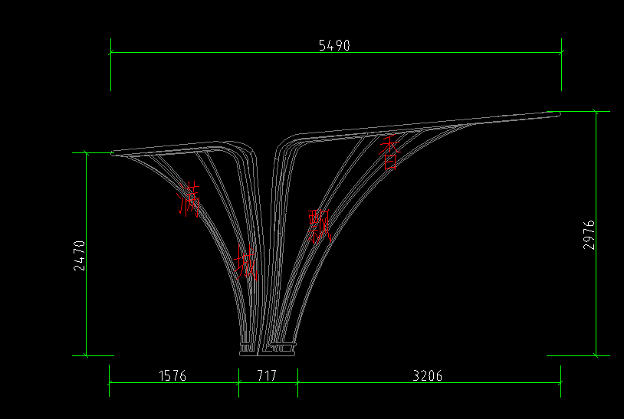
6 | 红高粱雕塑3 | 1.雕塑材质：不锈钢雕塑 2.雕塑规格：长3751mm×高3078mm 3.含二次深化设计、土建基础及安装，内容有甲方确认再加工 | 套 | 1 | 45000 |  |  | 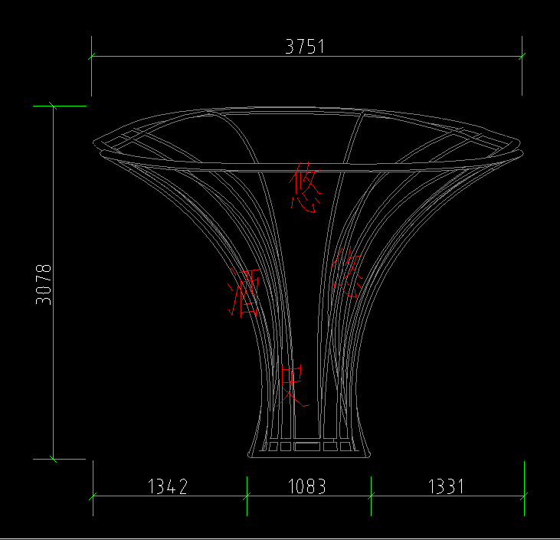
合 计 金额： 元 |  |  |  |  |  | 开具发票税率： %
注：1.本次采用全费用单价报价形式，最高限价为625000.00元，施工单位所报价高于最高限价的为无效报价，采购人不予接受。同时在工程量清单中公布最高费用单价限价，施工单位的全费用单价限价，施工单位的全费用单价也不得超过最高全费用单价限价，否则，采购人将予以拒绝。 2.最终结算时，以经审计单位核定的实际完成工程量及有效的竣工资料进行计算，全费用单价按中选的全费用单价进行计价。 3.供应商应具备雕塑、小品二次深化设计能力，中选单位须于中选后3天内完成符合业主方要求的二次深化设计并提交业主方审核。 4.开具的发票为增值税专票（13%或9%税率或6%税率或3%或1%税率）。
 |  |  |  | 报价单位：（盖章）
 |  |  |  | 委托代理人及电话：
 |  |  |  | 时间：

